Outline
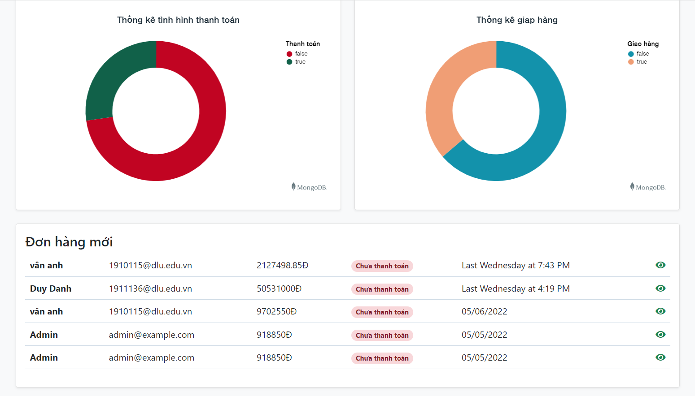
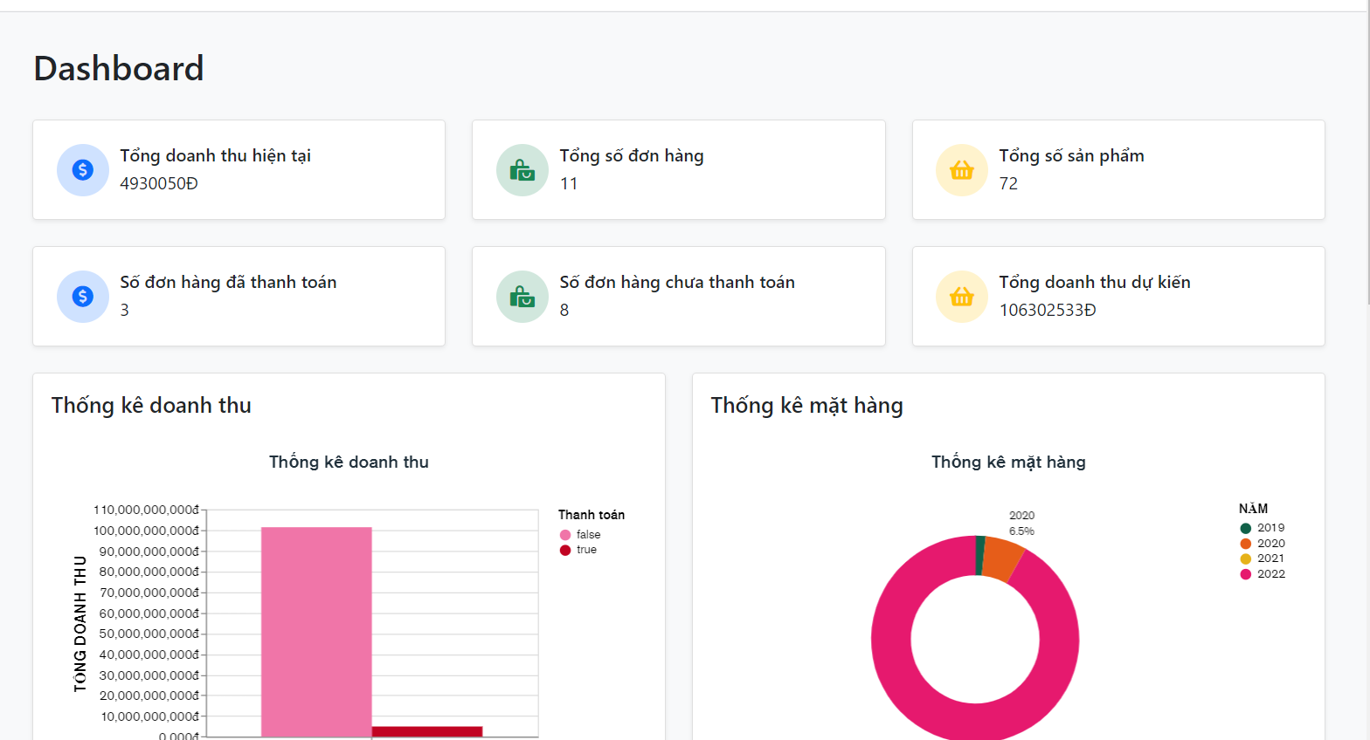
Program Outline
Outline Screen | Ngôn ngữ lập trình
 | JavaScript
 | OutLine - Xử lý function
 | Admin xử dụng để xem thống kê

 | Database sử dụng
 | DB_Order
 | dB_User

